IMPRIMIR
 | INFORME DE ENSAYO - N° 000069

Cliente: | Melissa Diaz
Tipo de muestra: | Mineral
Detalle del envase: | 1
Procedencia: | Llacuabamba
Condición de muestra: | Sin precinto
Fecha de recepción: | 31/08/2026
Instrumento del análisis: | Gravimétrico

DESCRIPCION DE LA MUESTRA | PORCENTAJE | Ley Au (gr/tm) | Ley Ag (gr/tm) | Ley Au (OZ/tc) | Ley Ag (OZ/tc)
JR-1771-Rampa | 90% | 219.84 | ND | 6.41 | ND

FECHA DE EMISIÓN: | 01/09/2026

Este informe no debe reproducirse total ni parcialmente sin autorización escrita de Lab. InkaGoldSilver S.A.C.
Los resultados de este certificado solo corresponden a la muestra recibida en nuestra oficina.
Los remanentes de la muestra se guardarán por un periodo máximo de 1 semana.

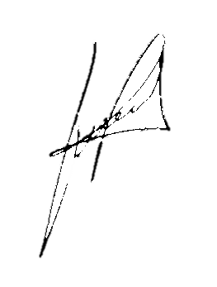


 |  | ___________________________
 |  | INKA GOLD SILVER SAC
 |  | LABORATORIO QUÍMCO METALÚRGICO

Av. Los Jazmines S/N & Jr. Los Tulipanes #44 - Llacuabamba
Cel: 913662464 | Email: Lab.inka@gmail.com

